DM35RE型电机接地噪音高压测试
1.电机装入治具
2.接线
棕（黑）
蓝（白）
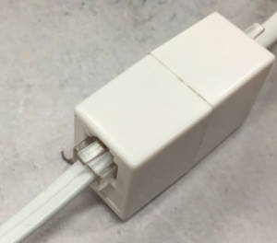
水晶头接入红外接收头网络端口中
3.接水晶头
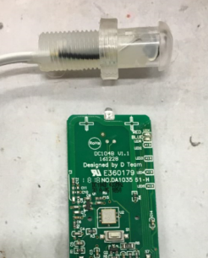
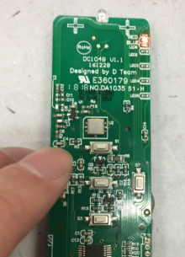
4.低压测试电机吸合
按到低压测试吸合，按图示发射器按钮，LED红灯亮，此时按发射器上、停、下，LED红灯亮，电机做出正转/反转或停止相应反馈
★测试时发射器与红外接收头不能相隔很远，以免接收不到信号
★测试水晶头功能时LED必须为亮红灯状态
DOOYA 作业指导书JS-9-1.476 C/00
适用类型：DM35RE型电机[307#] | 制程站别：接地噪音高压测试 | 人数：1 | 标准工时： | 日期：2018/12/24
作业步骤：

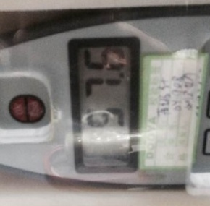
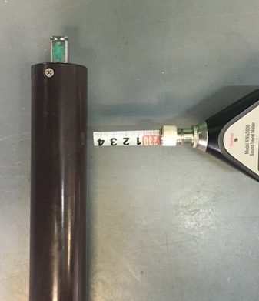
5.测试噪音
★注意不要反转
开关打到高压，按发射器上/下行键，电机减速端靠近耳朵处听，无杂音异音、变音等现象，正反转都要检查
NG
OK
★按图示在外管减速端往下4-6cm，且分贝仪距离电机5cm处测试噪音值
★测试必须关闭门窗
5cm
放大
4-6cm
高压、接地测试接线琴键夹
6.高压、接地测试电源线接线
接地线接左边琴键夹，蓝（白）、棕（黑）线接右边琴键夹
放大

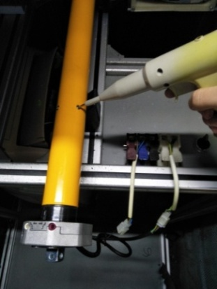
7.高压、接地测试
放大
测试枪头部金属部分触碰销子或接地螺丝及驱动头螺丝处，然后按下测试枪按钮，测试枪指示灯亮，开始测试
★测试不合格时设备红色指示灯亮，并伴有警报声音，按下“RESET”键重置设备
测试中，“TEST”黄色指示灯亮
测试结束，测试合格时，“PASS”绿色指示灯亮
测试结束，测试不合格时，“FAIL”红色指示灯亮，并伴有警报声音
RESET键
按到高压，在按正反转，分贝仪距离电机减速端5cm处测噪音值
按下P2+停+P2。电机声音转动提示删码成功
8.删码

